料表1
鋼筋計料表
料表1
編號 | 號數 | A(cm) | B(cm) | C(cm) | D(cm) | E(cm) | F(cm) | G(cm) | 圖示 | 長度(cm) | 數量 | 重量(kg) | 備註 | 讀取CAD文字
1 | N#10 | 1000 | 1000 | 1000 |  |  |  |  | 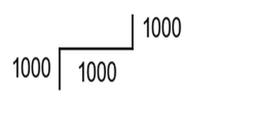 | 3000 | 31 | 0 |  | N#10-1000+1000+1000x31
2 | #10 | 1000 | 1000 | 1000 |  |  |  |  | 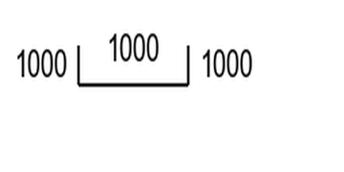 | 3000 | 1 | 19212 |  | #10-1000+1000+1000x1
3 | #10 | 21 | 550 |  |  |  |  |  | 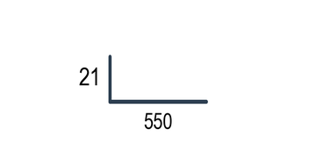 | 571 | 6 | 3657 |  | #10-21+550x6
4 | #10 | 1400 |  |  |  |  |  |  | 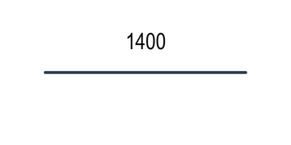 | 1400 | 1 | 8966 |  | #10-1400x1
5 | #10 | 1000 | 1200 |  |  |  |  |  | 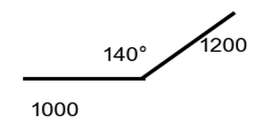 | 2200 | 1 | 14089 |  | 折140#10-1000+1200x20
6 | #10 | 510.5 |  |  |  |  |  |  | 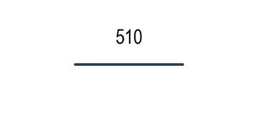 | 510 | 11 | 3269 |  | #10-510.5x11
7 | #10 | 550 | 21 |  |  |  |  |  | 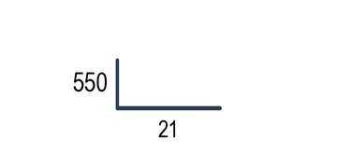 | 571 | 5 | 3657 |  | #10-550+21x5
8 | #10 | 1000 | 1000 |  |  |  |  |  | 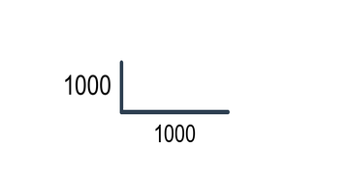 | 2000 | 7 | 12808 |  | #10-1000+1000x7

統計摘要
總數量 | 63 支 | 總重量 | 65658.0 kg | 總長度 | 125491.0 cm | 鋼筋類型 | 2 種

生成時間：2025-06-23 14:11:35 | 圖示模式：圖文混合模式 | 圖形功能：啟用

料表2
鋼筋計料表
料表2
編號 | 號數 | A(cm) | B(cm) | C(cm) | D(cm) | E(cm) | F(cm) | G(cm) | 圖示 | 長度(cm) | 數量 | 重量(kg) | 備註 | 讀取CAD文字
1 | #11 | 300 |  |  |  |  |  |  | 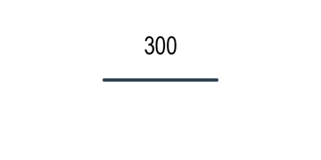 | 300 | 1 | 2372 |  | #11-300x1
2 | #9 | 300 |  |  |  |  |  |  |  | 300 | 1 | 1508 |  | #9-300x1
3 | #8 | 300 |  |  |  |  |  |  |  | 300 | 1 | 1192 |  | #8-300x1
4 | #7 | 300 |  |  |  |  |  |  |  | 300 | 1 | 913 |  | #7-300x1
5 | #6 | 300 |  |  |  |  |  |  |  | 300 | 1 | 670 |  | #6-300x1
6 | #5 | 300 |  |  |  |  |  |  |  | 300 | 1 | 466 |  | #5-300x1
7 | #4 | 300 |  |  |  |  |  |  |  | 300 | 1 | 299 |  | #4-300x1
8 | #10 | 300 |  |  |  |  |  |  |  | 300 | 1 | 1921 |  | #10-300x1
9 | #3 | 300 |  |  |  |  |  |  |  | 300 | 1 | 168 |  | #3-300x1

統計摘要
總數量 | 9 支 | 總重量 | 9509.0 kg | 總長度 | 2700.0 cm | 鋼筋類型 | 9 種

生成時間：2025-06-23 14:11:35 | 圖示模式：圖文混合模式 | 圖形功能：啟用

料表3
鋼筋計料表
料表3
編號 | 號數 | A(cm) | B(cm) | C(cm) | D(cm) | E(cm) | F(cm) | G(cm) | 圖示 | 長度(cm) | 數量 | 重量(kg) | 備註 | 讀取CAD文字
1 | #11 | 700 |  |  |  |  |  |  | 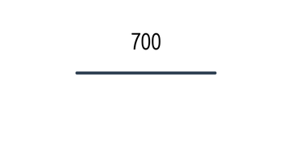 | 700 | 1 | 5534 |  | #11-700x1
2 | #11 | 500 |  |  |  |  |  |  | 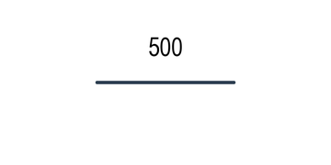 | 500 | 1 | 3953 |  | #11-500x1
3 | #11 | 60 | 1000 |  |  |  |  |  | 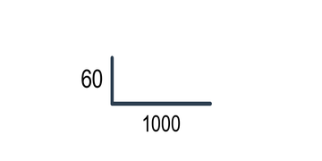 | 1060 | 1 | 8380 |  | #11-60+1000x1
4 | #11 | 60 | 500 |  |  |  |  |  |  | 560 | 1 | 4427 |  | #11-60+500x1
5 | #11 | 600 |  |  |  |  |  |  | 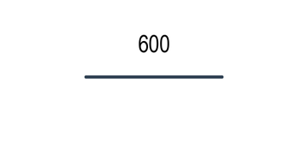 | 600 | 1 | 4744 |  | #11-600x1
6 | #11 | 60 | 1000 | 60 |  |  |  |  | 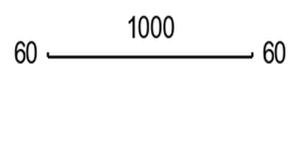 | 1120 | 1 | 8855 |  | #11-60+1000+60x1
7 | #11 | 60 | 500 | 60 |  |  |  |  | 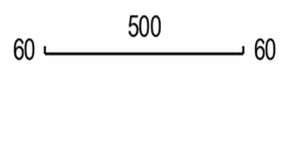 | 620 | 1 | 4902 |  | #11-60+500+60x1

統計摘要
總數量 | 7 支 | 總重量 | 40795.0 kg | 總長度 | 5160.0 cm | 鋼筋類型 | 1 種

生成時間：2025-06-23 14:11:35 | 圖示模式：圖文混合模式 | 圖形功能：啟用

料表4
鋼筋計料表
料表4
編號 | 號數 | A(cm) | B(cm) | C(cm) | D(cm) | E(cm) | F(cm) | G(cm) | 圖示 | 長度(cm) | 數量 | 重量(kg) | 備註 | 讀取CAD文字
1 | #11 | 700 |  |  |  |  |  |  |  | 700 | 1 | 5534 |  | #11-700x1
2 | #11 | 700 |  |  |  |  |  |  |  | 700 | 1 | 5534 |  | #11-700x1
3 | #11 | 700 |  |  |  |  |  |  |  | 700 | 1 | 5534 |  | #11-700x1
4 | #9 | 45 | 700 |  |  |  |  |  |  | 745 | 50 | 3744 |  | #9-45+700x50
5 | #9 | 45 | 700 |  |  |  |  |  |  | 745 | 50 | 3744 |  | #9-45+700x50

統計摘要
總數量 | 103 支 | 總重量 | 24090.0 kg | 總長度 | 76600.0 cm | 鋼筋類型 | 2 種

生成時間：2025-06-23 14:11:35 | 圖示模式：圖文混合模式 | 圖形功能：啟用

料表5
鋼筋計料表
料表5
編號 | 號數 | A(cm) | B(cm) | C(cm) | D(cm) | E(cm) | F(cm) | G(cm) | 圖示 | 長度(cm) | 數量 | 重量(kg) | 備註 | 讀取CAD文字
1 | #11 | 60 | 700 |  |  |  |  |  |  | 760 | 6 | 6009 |  | #11-60+700x6
2 | #11 | 60 | 600 |  |  |  |  |  | 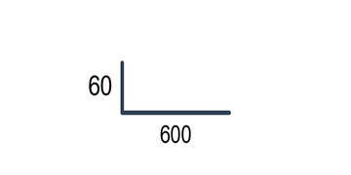 | 660 | 10 | 5218 |  | #11-60+600x10
3 | #11 | 60 | 500 |  |  |  |  |  |  | 560 | 9 | 4427 |  | #11-60+500x9

統計摘要
總數量 | 25 支 | 總重量 | 15654.0 kg | 總長度 | 16200.0 cm | 鋼筋類型 | 1 種

生成時間：2025-06-23 14:11:35 | 圖示模式：圖文混合模式 | 圖形功能：啟用

